Hoja1
 Instituto de Investigaciones en Materiales UNAM Laboratorio de espectroscopia
Misión del laboratorio |  | Realizar análisis para la caracterización de materiales orgánicos en general. Se puede determinar cinética de reacción, determinación de pureza de materiales. Caracterización de materiales por espectroscopia de ultravioleta visible (UV-Vis) e infrarojo.
Líneas de investigación |  | Caracterización Espectroscópica General. Identificación Química de compuestos orgánicos e inorgánicos Identificación de materias primas para la elaboración de polímeros. Análisis de muestras e identificación de compuestos químicos
Servicio a la industria |  | Espectrofotómetro de IR por Transformada de Fourier (FTIR): Caracterización e identificación de materiales, mediante la Determinación e identificación de grupos funcionales de compuestos orgánicos y de compuestos inorgánicos que presenten grupos con enlaces covalentes. Determinación de pureza. Estudios cinéticos. Caracterización de materiales de tipo orgánico. Determinación de Reflectancia difusa Espectrofotómetros de UV-VIS: Determinación de grupos funcionales en moléculas orgánicas. Elucidación de estructuras de compuestos orgánicos, la presencia o ausencia de insaturación, la presencia de heteroátomos. Determinación de impurezas. Análisis de muestras bioquímicas. Determinación de metales en compuestos de coordinación. Análisis de semiconductores. Medidas de color. Determinación cuantitativa de analitos. Seguimiento de la cinética de procesos químicos y bioquímica. Determinación de iones metálicos y complejos de elementos de transición. Compuestos orgánicos con enlaces conjugados heterociclos. Determinación de propiedades ópticas de materiales. Determinación del coeficiente de extinción molar de compuestos en solución, sólidos y películas delgadas. Cámara de Intemperismo Q-PANEL QUV. La cámara de envejecimiento acelerado QUV reproduce el daño causado por la luz solar, la lluvia y el rocío. En unos pocos días o semanas, la cámara de envejecimiento UV QUV puede reproducir el daño que ocurriría en el transcurso de meses o incluso años a la intemperie. Bajo normas establecidas.
Web/temporal |  | https://www.vinculacion.iim.unam.mx/pagina/laboratorio-de-espectroscopia--instituto-de-investigaciones-en-materiales.html

No | Nombre del equipo | Estado actual | Prueba | Comentarios | Foto del equipo
1 | Camara de interperismo acelerado, Fadiometro The Q panel company modelo Q-U-V | En uso | Simula condiciones de intenperie, factores como luz, agua, humedad, tiempo para probar recubrimientos, adhesivos, pinturas, impermeabilizantes etc. | El equipo trabaja de acuerdo a la norma a las condiciones generales que se programa un mes dentro de la camara simula un año de intenperie natural. | 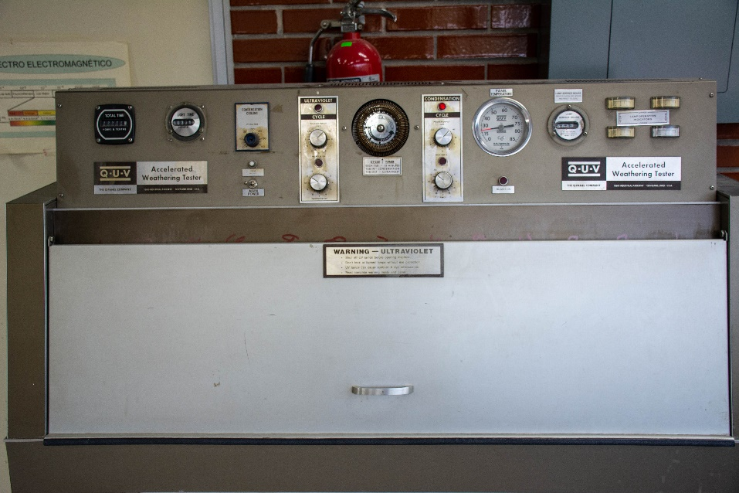
2 | Sistema de electro-recubrimiento Edwards E306A | En reparación |  | No forma parte del laboratorio | 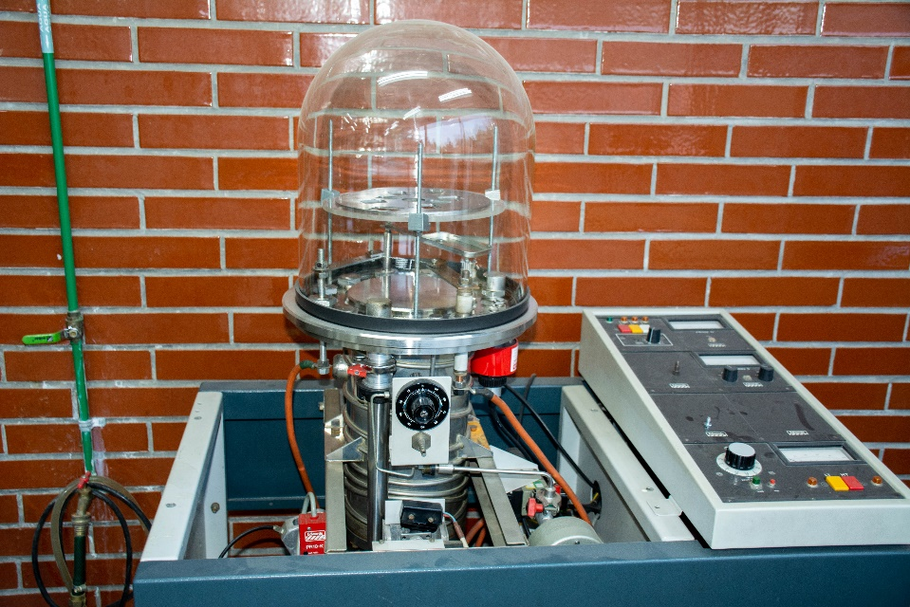
3 | Espectrofotometro de ultravioleta- visible Marca: Variant Modelo Cary 397 | En funcionamiento | Seca muestras en general y probar materiales, a temperaturas fijas para observar cambios en propiedades fisicas y quimicas en general. |  | 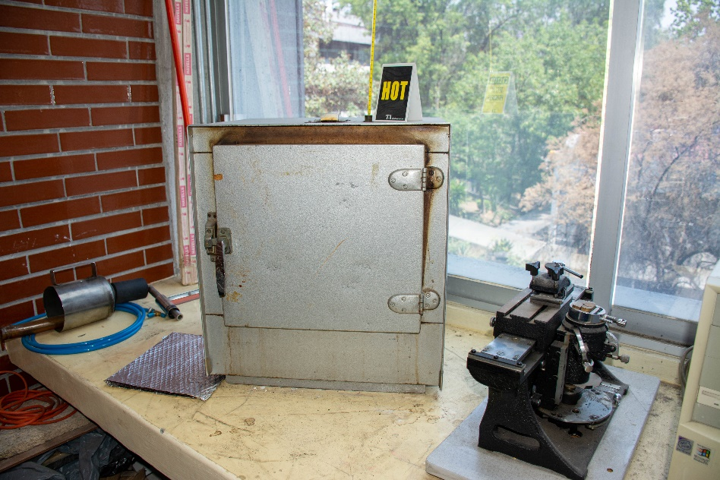
4 | Espectrofotometro de infrarojo Marca: Thermo Scientific Modelo Nicolet 6700 | En uso | Determinacion de espectros de infrarrojo de compuestos organicos, como polimeroes, monomeros, aditivos, materiales en general. Las muestras pueden estar en estado solido liquido o gaseosos, muestra minima de 10-50 mg | Cuenta con un accesorio de reflextancia total atenuada (ATR) para el analisis de materiales sin preparación de muestra | 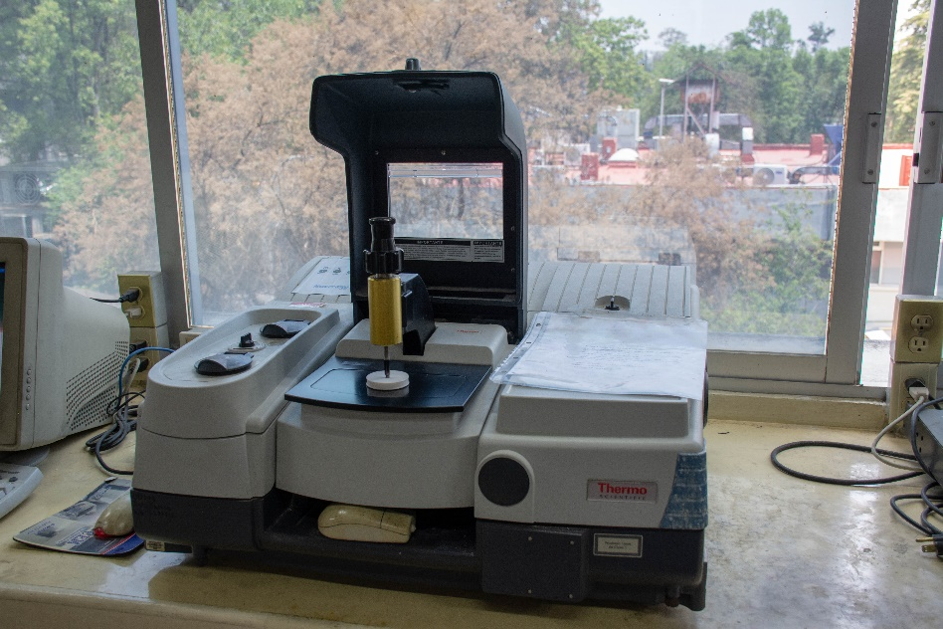
5 | Horno de microondas, Milestone Modelo Start Synth | Fuera de uso | Uusado en reacciones quimicas y curado de resinas. |  | 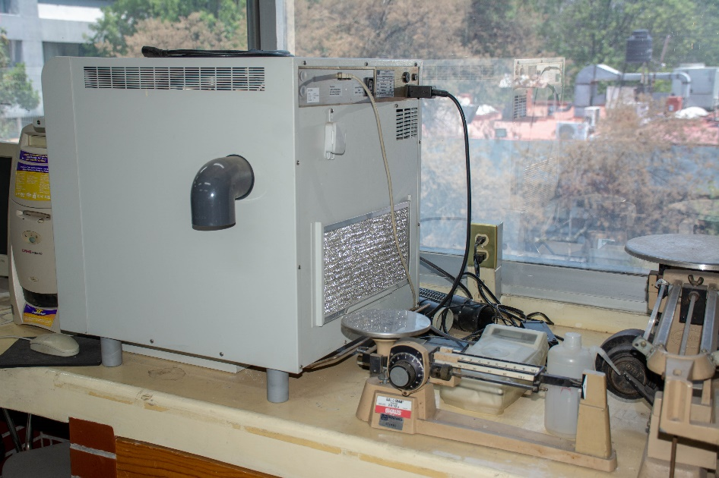
6 | Espectrofotometro de ultravioleta- visible Marca: Variant Modelo Cary 400 | En uso | Determinacion de espectros de ultravioleta visible, en solución, el equipo cuenta con un accesorio para calentar las muestras muestra minima de 10-50 mg. | Accesorio adicional una celda de flujo, la cual sirve para observar la cinetica de reacción | 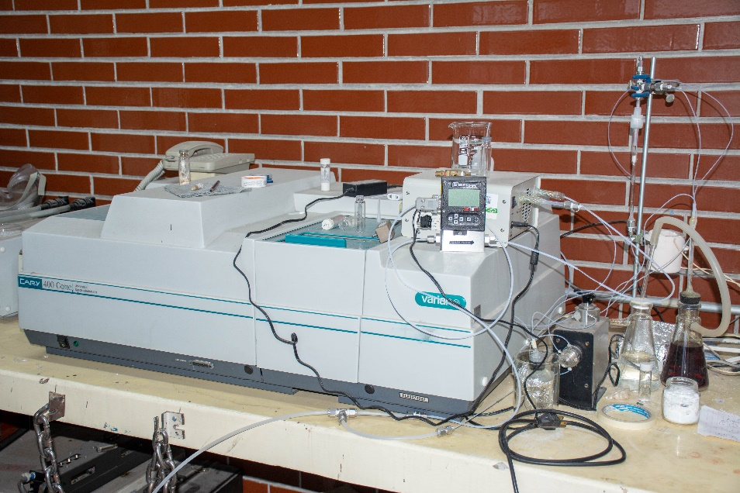
7 | Espectrofotometro de ultravioleta- visible Marca: Shimatzu Modelo UV 360 | En uso | Determinacion de espectros de ultravioleta visible, en solución muestra minima de 10-50 mg. | Cuenta con un accesorio de reflectancia especular que se utiliza para determinar espectro de UV visible de solidos y materiales reflectivos. | 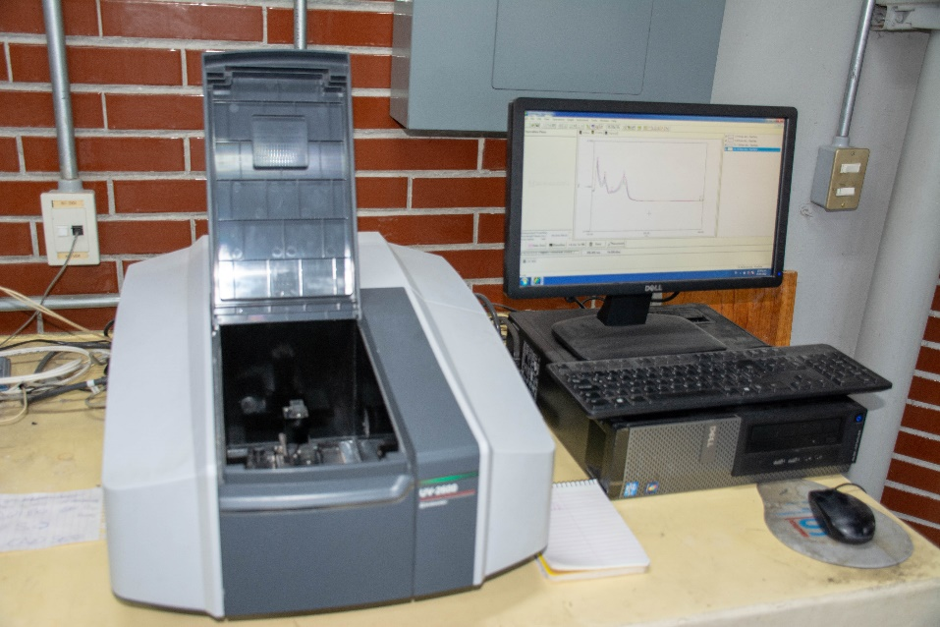
8 | Camara ambiental fabricada por el instituto | En uso | Crecimiento de hongos en forma controlada y analiza materiales que eviten su crecimiento | Creada en base a la norma ASTM D3273-00 | 